прайс-лист в РОС.РУБ.
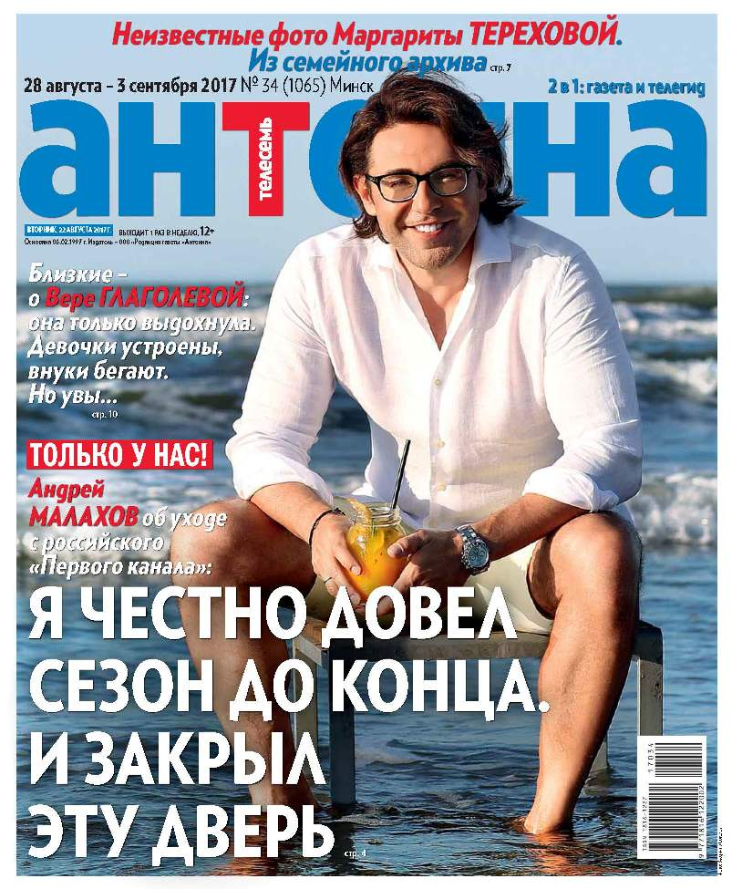
Еженедельный телегид газета "АНТЕННА-ТЕЛЕСЕМЬ" |  |  |  |  |  | ПРАЙС-ЛИСТ |  | УТВЕРЖДАЮ:
 |  |  |  |  |  |  | Генеральный директор ООО "АНТЕННА"
 |  |  | Уникальный рекламоноситель: |  |  |  |  | _________________Е.В.Цветкова
 |  |  | АНТЕННА-ТЕЛЕСЕМЬ – лидер рынка: самый большой тираж и аудитория среди телегидов Беларуси. |  |  | Информация о телегиде "Антенна":
 |  |  | Наиболее длительный срок воздействия рекламы среди еженедельников |  |  | День выхода |  | вторник
 |  |  | Европейский формат газеты: |  |  | Формат |  | газета, В4
 |  |  | формат В4 |  |  | Общая аудитория * |  | 251,2 тыс. чел.
 |  |  | Высокая степень доверия к газете |  |  | Тираж газеты |  | 85 - 90 тыс. экз.
 |  |  | Качественная читательская аудитория |  |  | *согласно коэффициентам читабельности TNS Russia

 |  |  |  | РАСЦЕНКИ НА РАЗМЕЩЕНИЕ РЕКЛАМЫ

 |  |  | Цены указаны в РОССИЙСКИХ рублях БЕЗ НДС , действительны с 01 июля 2016 года.
 |  |  | курс Нацбанк РБ рос.рубля | 0.03р. | на 01.09.2017*
*счет выставляется по прайсу в белорусских рублях, переведенному в российские рубли по курсу Нацбанка РБ на день выставления счета
газета "АНТЕННА-ТЕЛЕСЕМЬ" (формат В4)
Доля полосы | размеры, мм (ширина * высота) |  | ЦВЕТ | цвет, спецпозиция (выбор полосы) | ТВ - программа, цвет | Обо всем ("Здоровье", "Туризм", "Образова-ние" и др.) | Большие скидки | Последняя полоса
 | вертикаль-ный макет | горизон-тальный макет
1 | 258*302 | - | 68,296.73 | 76,187.38 | - | - | 43,562.69 | 71,635.51
0.5 | 127*302 | 258*149 | 35,480.20 | 39,579.30 | - | - | 22,631.04 | 37,214.63
0.3333333333 | 83*302 | 258*98 | 23,903.88 | 26,665.61 | - | - | - | 25,072.35
0.25 | 127*149 | 258*73 | 18,047.66 | 20,132.50 | - | - | 11,511.27 | 18,929.75
0.1666666667 | 83*149 | - | 12,065.89 | 13,459.99 | - | - | - | 12,655.54
0.125 | 83*110 | 127*73 | 9,092.15 | 10,142.38 | - | - | - | 9,536.59
1/12 | - | 83*73 | 6,146.89 | 6,857.05 | - | 3,327.69 | 3,267.18 | 6,447.14
0.0625 | - | 83*53 | 4,610.11 | - | 4,610.11 | 2,495.76 | - | 4,835.48
0.0416666667 | - | 83*34 | 3,130.04 | - | - | 1,694.60 | 1,996.61 | -
0.03125 | - | 83*27 | - | - | - | 1,270.82 | - | -

Размер макета на полосе "Играют все", размещение в Суперсканворде - 1/16 доля полосы (88*57 мм) |  |  |  |  | Размер макета на полосе "ТВ-программа, цвет", размещение внизу на левых полосах - 1/16 доля полосы (258*15 мм)
СТОИМОСТЬ РАЗМЕЩЕНИЯ В РУБРИКЕ "Частные объявления", руб.:
частные объявления, строчная реклама |  | частные объявления, в рамке или выделение цветом |  | частные объявления, выделение жирным шрифтом или ЗАГЛАВНЫМИ БУКВАМИ |  | ВНИМАНИЕ! Действует специальное предложение для мелкомодульной рекламы (рубрика "Обо всем"): макеты размером 1/12-1/32 полосы.
30.25 |  | 45.38 |  | 37.81
1 строка = 32 символа

СКИДКИ, % |  |  |  |  |  | При размещении рекламы необходимо предоставить следующие документы:
кол-во публикаций | доля полосы
 | до 1/8 | 1/8-1/6 | 1/4-1/3 | 1/2 | 1/1 | 1. Гарантийное письмо.
1-2 выхода | до 15 | 18 | 20 | 25 | 30 | 2. Свидетельство о регистрации компании, копии документов д.б. заверены.
3-5 выхода | 18 | 20 | 25 | 30 | 35
6-12 выхода | 20 | 22 | 28 | 33 | 38 | 3. Иные документы согласно законодательству РБ.
Для РА предоставляется дополнительная скидка -10%
ТРЕБОВАНИЯ К ОРИГИНАЛ МАКЕТАМ |  |  |  |  |  | ООО "АНТЕННА" 220005 РБ, г. Минск, ул.Сурганова, д.24, каб. 603 (6-й этаж) УНП 190346206 Р/С № р/с BY13SOMA30120003560101000643 в ЗАО "Идея Банк", код SOMABY22, г.Минск, ул.З.Бядули, 11

При использовании черного цвета - 100% BLACK ( CMYK 0:0:0:100). При других условиях макет должен быть разборный

Готовые макеты принимаются в электронной версии с расширением * сdr (CorelDraw до 15 версии), PSD, ТIFF-Bitmap (Grayscale, CMYK (300 dpi). Макет должен обязательно сопровождаться распечаткой на принтере (600 dpi). ШРИФТ не менее 7 пунктов. |  |  |  |  |  | тел. (+375-17) 211-30-34, 237-46-04
 |  |  |  |  |  | e-mail: reklama@antennatv.by
 |  |  |  |  |  | Ваш персональный менеджер:
 |  |  |  |  |  | __________________________________

 |  |  |  |  |  | e-mail: ___________, тел. моб. +375-_______________

